DB설치
https://mariadb.org/
mariadb-11.0.2-winx64.msi 파일 다운로드

https://dbeaver.io/
dbeaver-ce-23.1.0-x86_64-setup.exe 다운로드

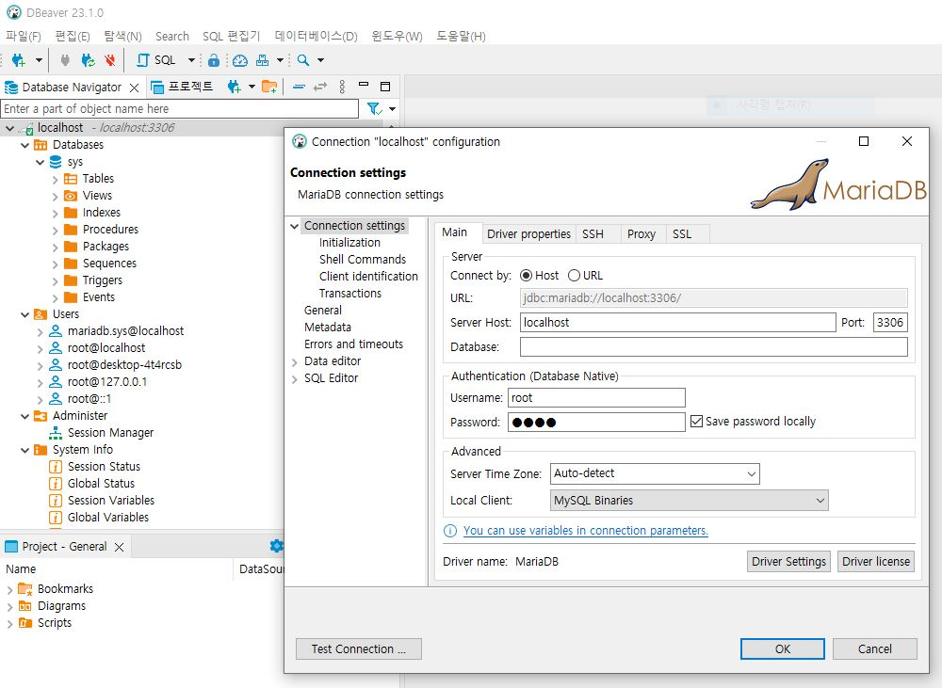

MariaDB 재시작
cmd관리자권한 시작 > C:\Program Files\MariaDB 11.0\bin > net stop mariadb, net start mariadb

